Listor
Fliken är låst med koden "1234".

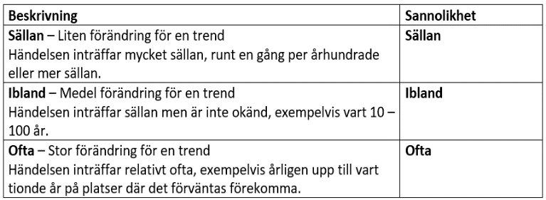
Sannolikhet
Sällan
Ibland
Ofta

Exponering
Hög
Medel
Låg

Sårbarhet
Hög
Medel
Låg

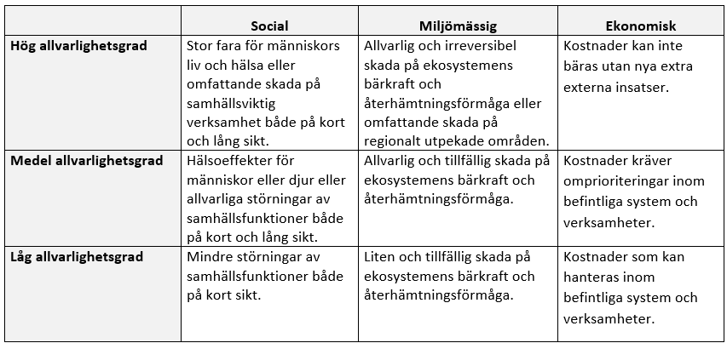
Allvarlighetsgrad
Hög
Medel
Låg

Konsekvens
Hög
Medel
Låg

Risk
Liten risk
Medel risk
Stor risk

